ZiarnoWYKRESY
Średnie ceny zakupu pszenicy konsumpcyjnej i kukurydzy w przedsiębiorstwach dokonujących zakupu zbóż w układzie tygodniowym

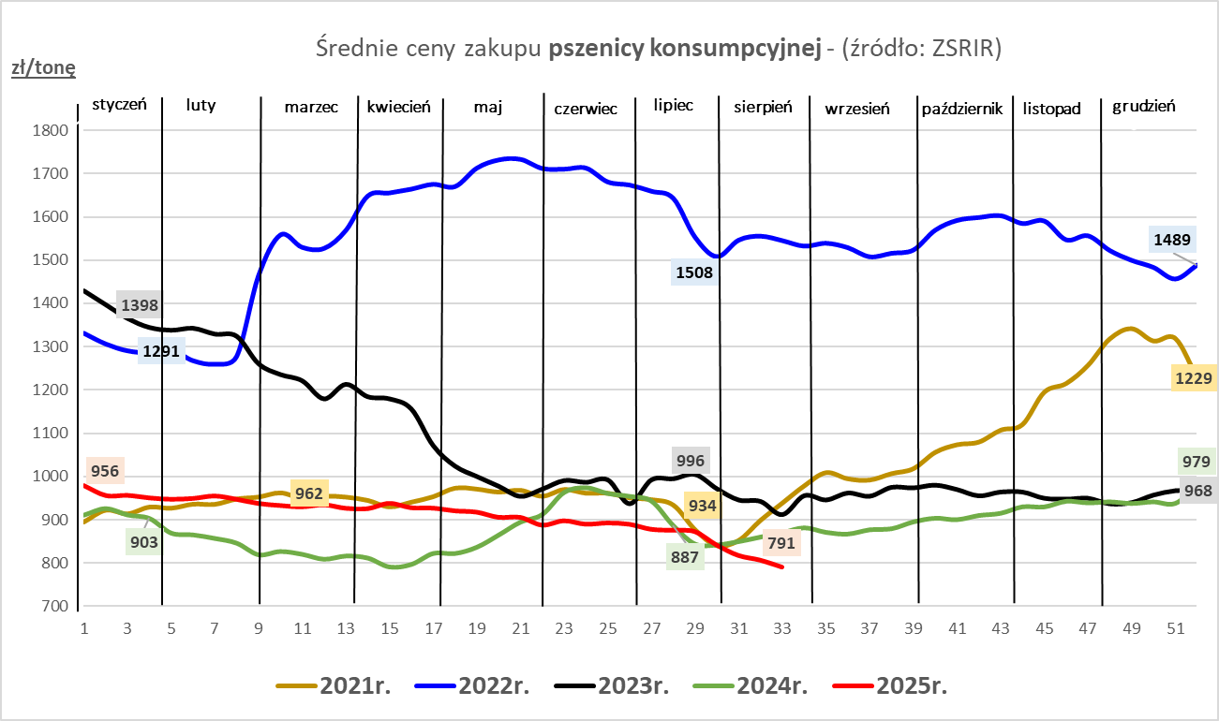
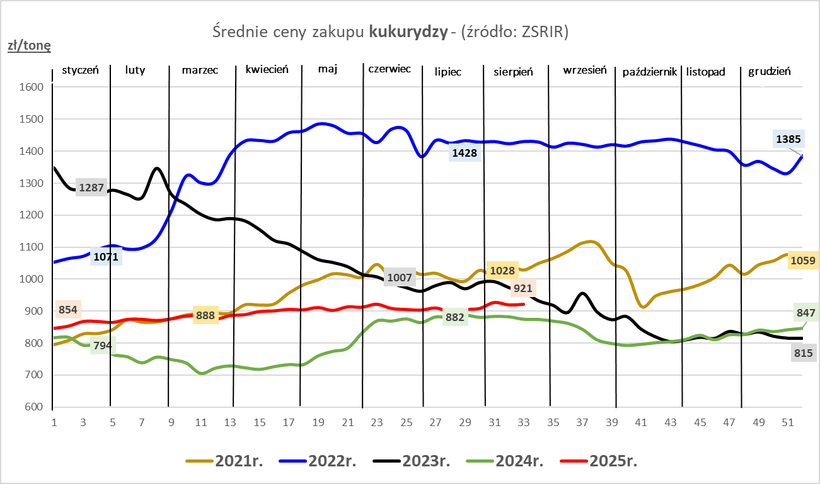

ZiarnoPL_UE_MATIF
Porównanie średnich cen pszenicy konsumpcyjnej i kukurydzy na giełdzie w Paryżu oraz w Polsce i UE
Ceny zbóż w poszczególnych krajach UE dostępne są na stronie | https://agriculture.ec.europa.eu/data-and-analysis/markets/overviews/market-observatories/crops/cereals-statistics_en | Brak aktualizacji cen na stronie KE za okres 11-17.08.2025r.
W związku z aktualizacją bazy danych KE (nawet do kilku tygodni wstecz) wyliczona średnia cena UE dla poszczególnych zbóż może ulegać zmianie

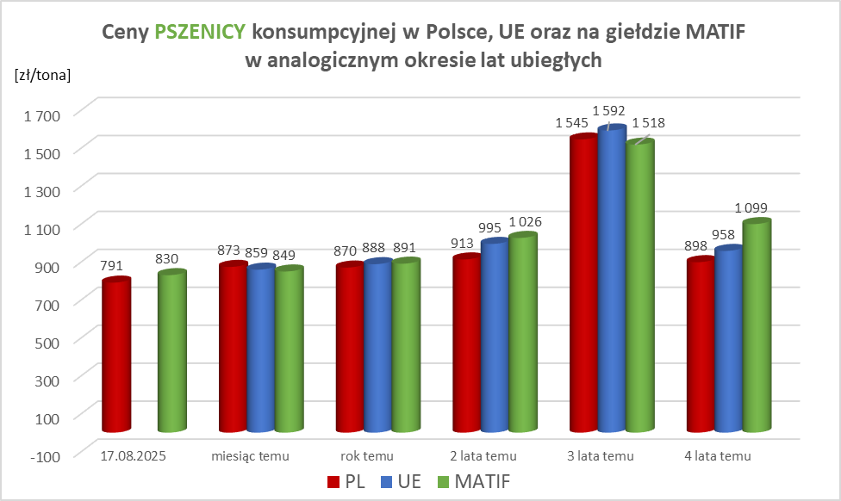
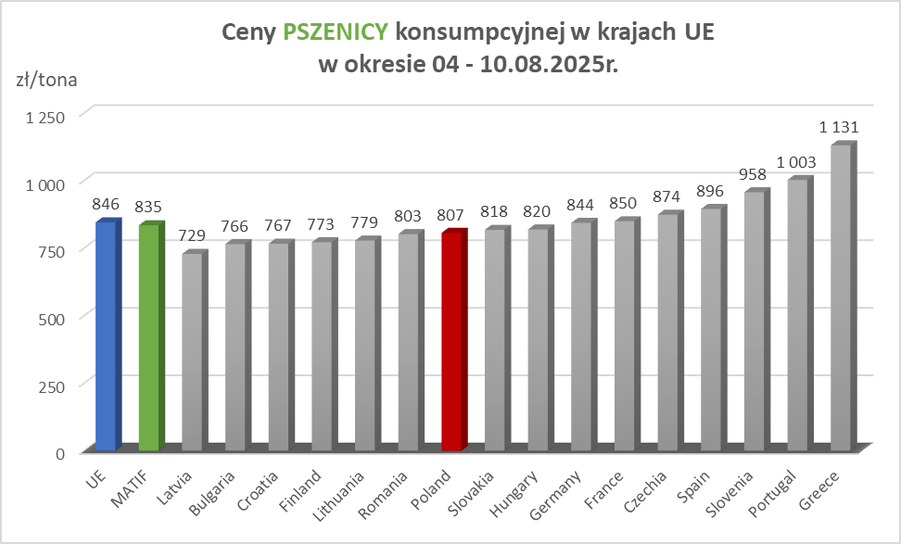

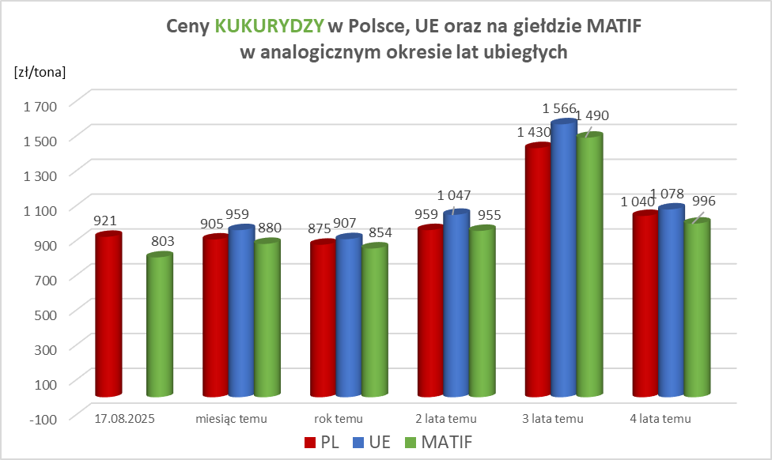
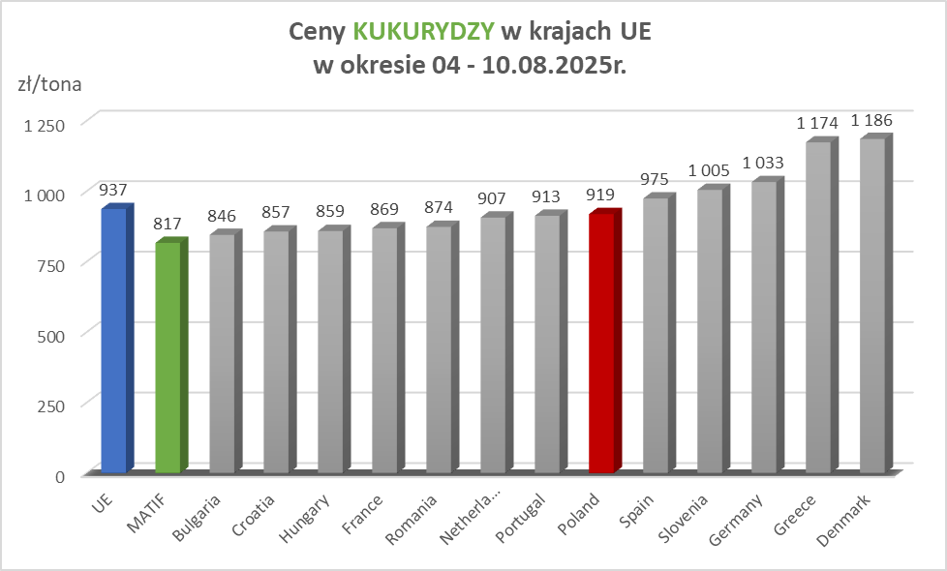

MąkaSPRZED
Średnie ceny sprzedaży mąk w przedsiębiorstwach prowadzących przemiał ziarna zbóż
w okresie: | 11 - 17.08.2025r.

 |  | POLSKA |  |  |  |  | MAKROREGION
 |  |  |  |  |  |  | Centralno-Wschodni |  |  | Południowy |  |  | Północno-Zachodni
MĄKA | TYP MĄKI | Cena [zł/tona] |  | Zmiana | Strukt. obrot. [%] |  | Cena [zł/tona] |  | Zmiana | Cena [zł/tona] |  | Zmiana | Cena [zł/tona] |  | Zmiana
 |  | 2025-08-17 | 2025-08-10 | ceny [%] | 2025-08-17 | 2025-08-10 | 2025-08-17 | 2025-08-10 | ceny [%] | 2025-08-17 | 2025-08-10 | ceny [%] | 2025-08-17 | 2025-08-10 | ceny [%]
PSZENNA detaliczna (1kg) wg rodzaju:
tortowa | 450 | 1,801 | 1,770 | 1.7 | 73.0 | 74.9 | 2,005 | 1,844 | 8.7 | 1,706 | 1,712 | -0.3 | 1,714 | 1,710 | 0.3
wrocławska | 500 | 2,280 | 2,549 | -10.6 | 9.1 | 9.2 | 2,065 | 2,417 | -14.6 | nld | nld | * | 1,939 | 1,741 | 11.4
poznańska | 500 | 2,428 | 2,659 | -8.7 | 3.5 | 4.0 | 2,512 | 2,548 | -1.4 | 2,516 | 2,734 | -8.0 | nld | nld | *
krupczatka | 450/500 | 2,258 | 2,127 | 6.2 | 1.3 | 1.3 | nld | 2,069 | * | nld | nld | * | 2,156 | 2,118 | 1.8
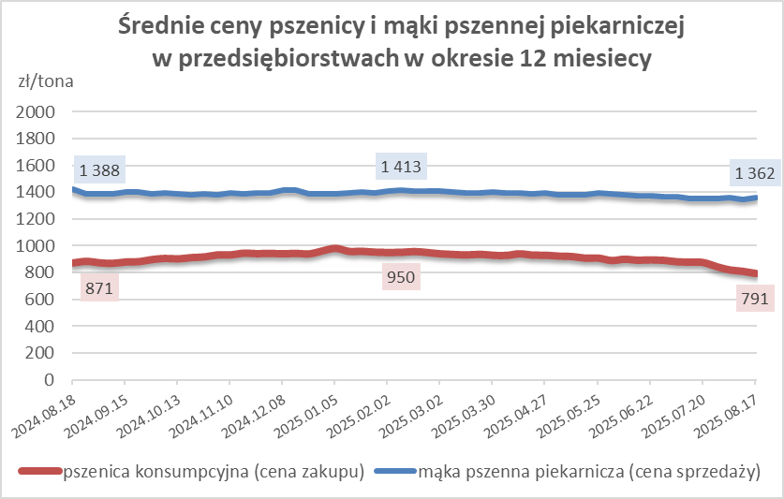
luksusowa | 550 | 2,442 | 2,187 | 11.7 | 13.0 | 10.6 | 3,086 | 2,838 | 8.8 | nld | nld | * | 1,660 | 1,489 | 11.5
 | Ogółem | - | - | - | 100.0 | 100.0 | - | - | - | - | - | - | - | - | -
PSZENNA | 450 | 2,241 | 2,101 | 6.7 | 6.4 | 6.4 | 2016 | 1860 | 8.4 | 2497 | 2395 | 4.3 | 1734 | 1741 | -0.4
detaliczna | 500 | 2,310 | 2,472 | -6.6 | 2.6 | 2.3 | 2485 | 2506 | -0.8 | 2645 | 2799 | -5.5 | 1811 | 1797 | 0.8
(paczkowana 1kg) | 550 | 2,474 | 2,263 | 9.4 | 0.8 | 0.7 | 3086 | 2838 | 8.8 | 1888 | nld | * | 1680 | 1535 | 9.5
 | 650 | 1,451 | 1,474 | -1.6 | 1.0 | 0.8 | nld | nld | * | nld | nld | * | nld | nld | *
 | Ogółem | - | - | - | 10.8 | 10.1 | - | - | - | - | - | - | - | - | -
PSZENNA | 450 | 1,554 | 1,558 | -0.3 | 1.8 | 1.9 | 1524 | 1490 | 2.3 | 1673 | 1702 | -1.7 | 1354 | 1359 | -0.4
piekarnicza | 500 | 1,489 | 1,448 | 2.9 | 9.4 | 8.8 | 1615 | 1497 | 7.9 | 1438 | 1440 | -0.1 | 1392 | 1391 | 0.1
(w workach) | 550 | 1,610 | 1,548 | 4.0 | 4.2 | 4.1 | 2133 | 1923 | 10.9 | 1449 | 1439 | 0.8 | 1353 | 1366 | -1.0
 | 650 | 1,342 | 1,331 | 0.8 | 1.8 | 1.7 | 1329 | 1340 | -0.9 | 1345 | 1348 | -0.2 | 1342 | 1259 | 6.6
 | 750 | 1,325 | 1,335 | -0.7 | 5.9 | 5.2 | 1326 | 1335 | -0.7 | 1375 | 1359 | 1.2 | 1222 | 1278 | -4.4
 | 850 | 1,391 | 1,427 | -2.6 | 0.2 | 0.4 | 1402 | nld | * | -- | nld | -- | nld | 1339 | *
 | Ogółem | - | - | - | 23.2 | 22.2 | - | - | - | - | - | - | - | - | -
PSZENNA | 450 | 1,259 | 1,220 | 3.2 | 2.2 | 2.4 | nld | nld | * | 1230 | 1228 | 0.2 | nld | -- | --
piekarnicza | 500 | 1,320 | 1,291 | 2.2 | 12.3 | 13.0 | 1251 | 1248 | 0.3 | 1419 | 1380 | 2.9 | 1336 | 1312 | 1.8
(luzem) | 550 | 1,403 | 1,402 | 0.1 | 22.5 | 21.6 | 1235 | 1275 | -3.2 | 1455 | 1433 | 1.5 | 1367 | 1380 | -0.9
 | 650 | 1,284 | 1,274 | 0.8 | 9.7 | 10.0 | 1235 | 1230 | 0.4 | 1344 | 1351 | -0.6 | 1180 | 1188 | -0.7
 | 750 | 1,209 | 1,213 | -0.3 | 10.8 | 11.8 | 1220 | 1239 | -1.5 | 1225 | 1217 | 0.6 | 1156 | 1151 | 0.5
 | 850 | 1,140 | 1,143 | -0.3 | 0.6 | 0.9 | 1128 | 1139 | -1.0 | nld | nld | * | nld | nld | *
 | Ogółem | - | - | - | 58.0 | 59.7 | - | - | - | - | - | - | - | - | -
ŻYTNIA | 580 | 1,235 | 1,229 | 0.5 | 0.2 | 0.3 | 1179 | 1187 | -0.7 | 1333 | 1386 | -3.8 | 1304 | 1194 | 9.2
piekarnicza | 720 | 1,243 | 1,260 | -1.3 | 2.7 | 2.6 | 1263 | 1269 | -0.5 | 1260 | 1265 | -0.4 | 1200 | 1244 | -3.5
(w workach) | 2000 | 1,262 | 1,243 | 1.5 | 0.2 | 0.3 | 1219 | 1231 | -1.0 | nld | nld | * | 1328 | 1265 | 5.0
 | Ogółem | - | - | - | 3.2 | 3.1 | - | - | - | - | - | - | - | - | -
ŻYTNIA | 580 | nld | 1,169 | * | 0.0 | 0.1 | -- | nld | -- | nld | nld | * | nld | -- | --
piekarnicza | 720 | 1,078 | 1,088 | -0.9 | 4.7 | 4.7 | 1073 | 1073 | 0.0 | 1103 | 1174 | -6.1 | 1078 | 1083 | -0.4
(luzem) | 2000 | 1,107 | nld | * | 0.2 | 0.1 | 1107 | nld | * | -- | -- | -- | -- | -- | --
 | Ogółem | - | - | - | 4.9 | 4.9 | - | - | - | - | - | - | - | - | -
 |  |  |  | Ogółem | 100.0 | 100.0

MąkaZAK
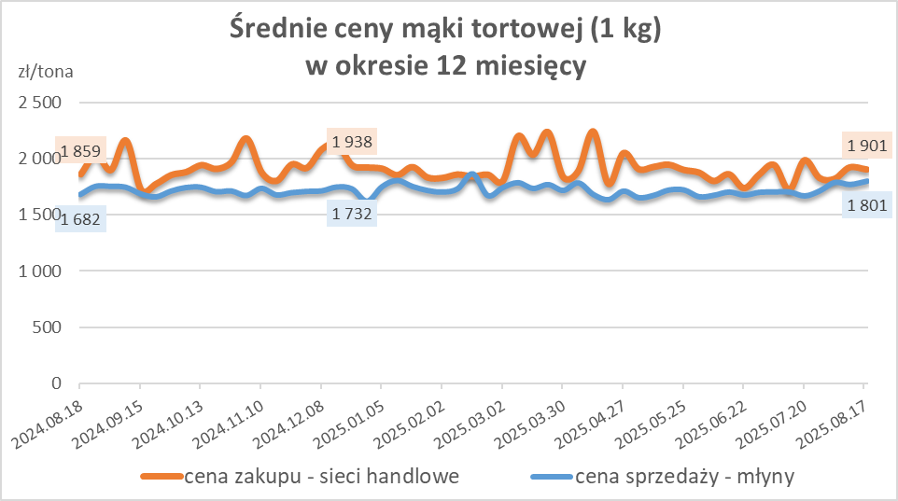
Średnie ceny zakupu mąki pszennej (ważniejszych rodzajów) płacone przez podmioty handlu detalicznego
w okresie: | 11 - 17.08.2025r.

Towar |  | POLSKA
 |  | Cena [zł/tona] |  | Zmiana
 |  | 2025-08-17 | 2025-08-10 | ceny [%]
PSZENNA detaliczna (1kg) wg rodzaju | Tortowa 450 | 1,901 | 1,920 | -1.0
 | Luksusowa 550 | 1,715 | 1,724 | -0.6
 | Wrocławska 500 | 2,333 | 2,562 | -8.9

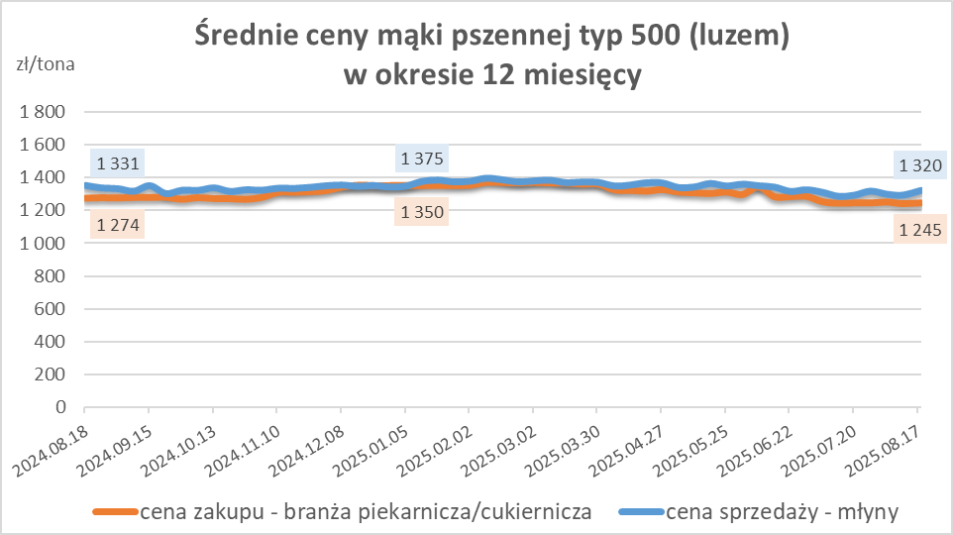
Średnie ceny zakupu mąki (ważniejszych rodzajów) płacone przez podmioty branży piekarsko-cukierniczej
w okresie: | 11 - 17.08.2025r.

Towar | Typ | POLSKA
 |  | Cena [zł/tona] |  | Zmiana
 |  | 2025-08-17 | 2025-08-10 | ceny [%]
Pszenna luzem | 500 | 1,245 | 1,240 | 0.4
 | 750 | 1,147 | 1,179 | -2.8
Żytnia luzem | 720 | 1,058 | 1,051 | 0.7
Pszenna w workach | 500 | nld | 1,379 | *
 | 750 | nld | nld | *
Żytnia w workach | 720 | nld | 1,053 | *

HZ wykresy
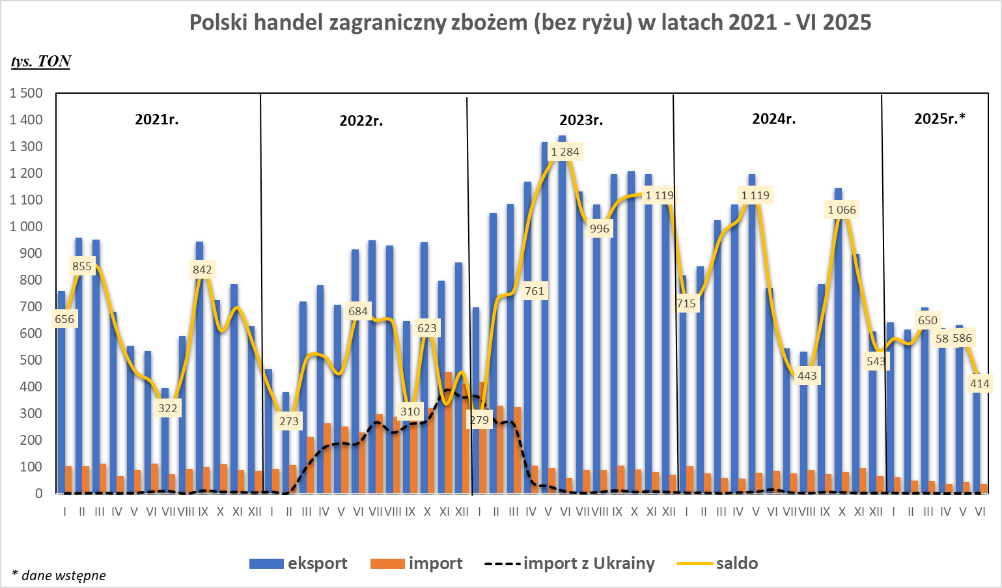
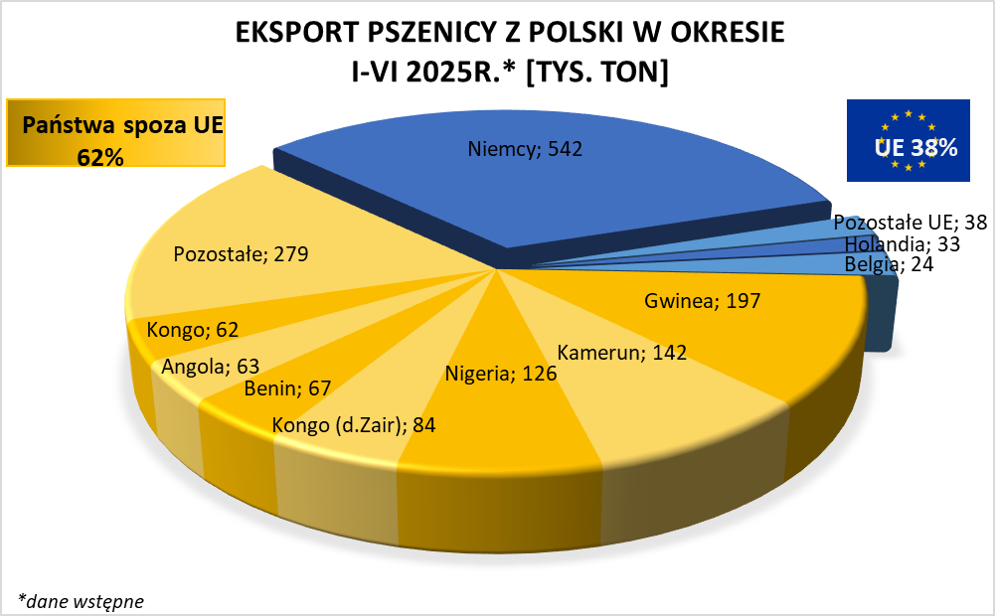
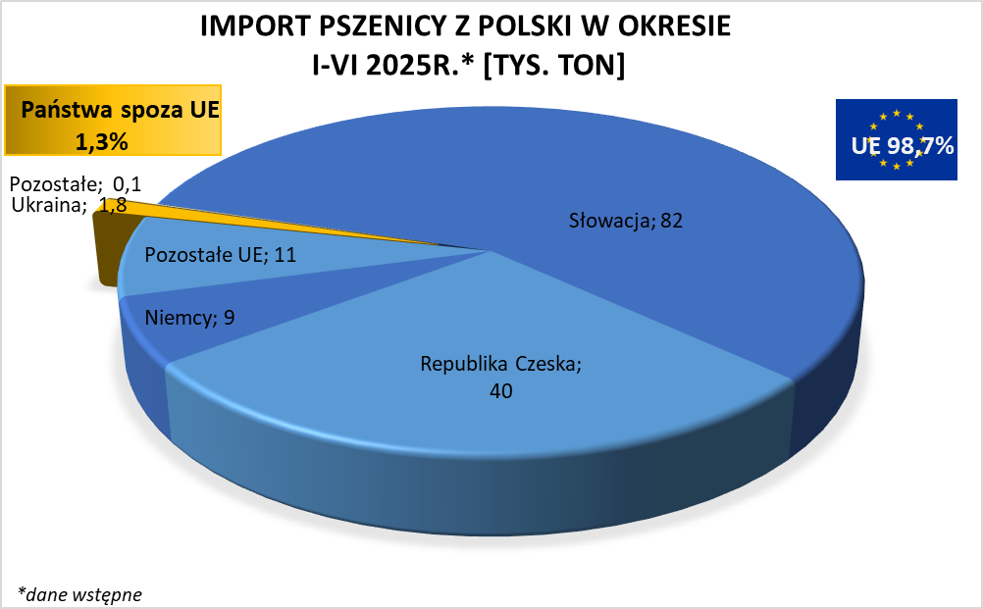

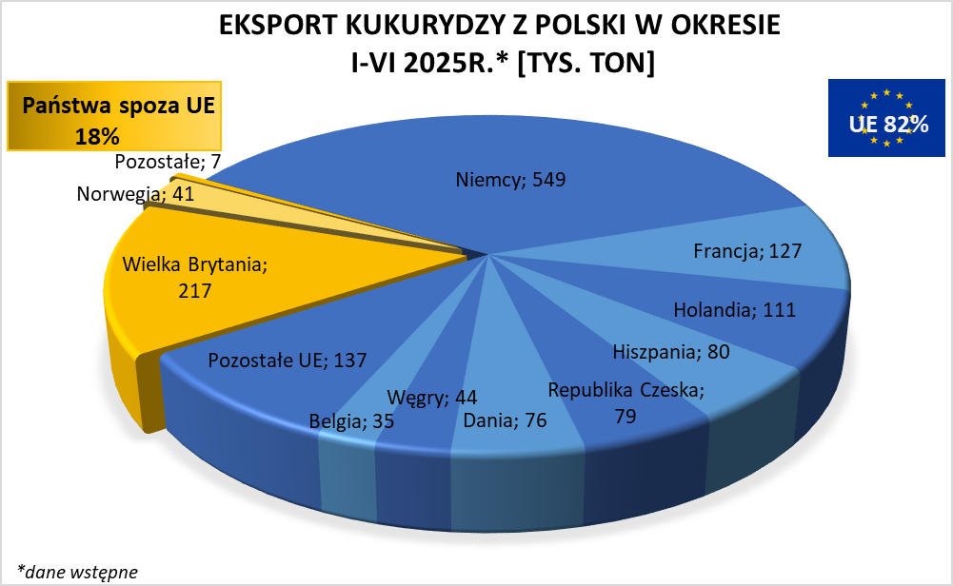
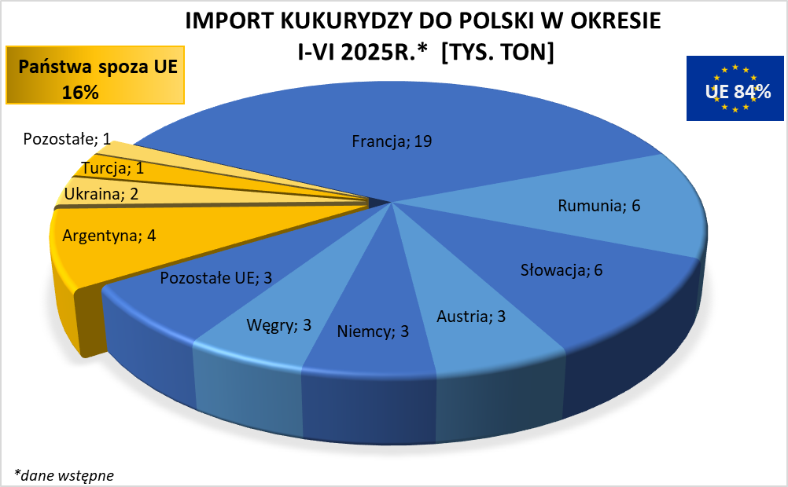

HZ wykresy 2024
